功能名称
Part1：被测功能信息
游戏名称 | 万国觉醒 | 填写该功能所对应的游戏名称
功能名称 | 兵营建筑 | 填写该功能的具体功能名称
编写时间 | 9.10-9.16 | 格式：yyyymmdd-yyyymmdd（编写开始时间－编写终止时间）
编写人员 | 吴厚杭 | 填写用例编写人员
Part2：测试数据（自动生成）
 | 用例总条数 | 测试进度 | 发现BUG数 | 用例外BUG数(手工输入) | 用例覆盖率
总用例情况 | 82 | 0% | 0 | 0 | 100.00%
A.功能部分情况 | 78 | 0% | 0 |  | 100.00%
B.场景部分情况 | 1 | 0% | 0 |  | 100.00%
C.性能部分情况 | 1 | 0% | 0 |  | 100.00%
D.兼容部分情况 | 2 | 0% | 0 |  | 100.00%
Part3：用例要素
1.用例标题：该用例标题。 2.前置条件/覆盖类型：填入用例执行的前置条件/覆盖类型（如：活动开启 or 活动关闭）。 3.测试方法/测试步骤：填入详细的测试方法/步骤（在xx情况，对xx目标，做xx操作）。 4.图示：有图示可插入具体图示。 5.质量要求/测试预期：填入详细的质量要求/测试预期，用例通过的标准。 6.测试结果：填入实际测试结果。 7.备注：用于填写测试相关数据，例如用例失败的结果或原因分析等。
Part4：测试结果
测试结果说明： 测试通过填Y、失败填N、用例不支持填NA、暂不填的视为TBD(如，适用于因前置条件失败而导致无法确认Y or N的情况)。Y/N/TBD/NA用不同底色标注出来(Y为绿底，N为红底，TBD为灰底，NA为黄底)。 最终测试完毕提交报告以进行质量评估时,不允许有空白项(即TBD)。 策划文档应支持，实际功能却不支持的（如：功能与策划文档出入），不管开发是否未支持或未实现，应评为N；对于前提条件不满足或功能性明确暂未支持或未实现，才允许酌情评为NA（关于这点，审核人员 应着重把关执行结果填写的合理性）。 测试方法说明： 1.按照用例逐一进行测试，并在测试后输出测试结果。 2.在测试失败条目后填写结果或原因分析。
用例序号 | 用例标题 | 前置条件/覆盖类型 | 测试方法/测试步骤 | 图示 | 质量要求/测试预期 | 测试结果 (Y/N/TBD/NA) | 备注
A.功能篇
A1 功能测试
A1.1 | 功能入口 | 兵营外观 | 使用道具更换文明，查看建筑风格 | 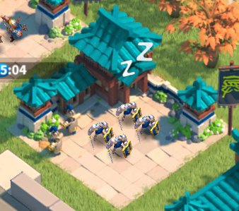 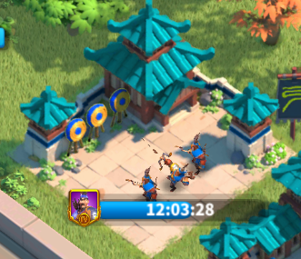 | 建筑风格转换正确
A1.2 |  |  | 提升市政厅等级，升级时代，查看建筑外观 |  | 建筑外观转换正确
A1.3 |  |  | 未训练时，查看兵营外观 |  | 兵营休息特效提示正常
A1.4 |  |  | 正训练时，查看兵营特效 |  | 兵营工作特效提示正常
A1.5 |  |  | 查看建筑占地格数 |  | 与配置表一致
A1.6 |  | 基础按钮 | 点击兵营建筑，点击"信息"按钮 |  | 正确弹出建筑详情界面
A1.7 |  |  | 点击兵营建筑，点击"加速"按钮 |  | 正确弹出加速界面
A1.8 |  |  | 点击兵营建筑，点击"训练"按钮 |  | 正确弹出训练界面
A2.1 | 训练界面 | 界面文本 | 查看兵种建筑标题文本 | 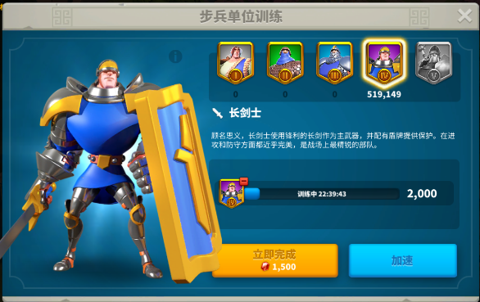 | 标题文本显示正确
A2.2 |  |  | 查看兵种名称文本 |  | 兵种名称文本显示正确
A2.3 |  |  | 查看兵种介绍文本 |  | 兵种介绍文本显示正确
A2.4 |  |  | 训练资源不足时，查看文本表现 |  | 不足的资源文本显示为红色字体
A2.5 |  |  | 选中兵种时，查看已拥有兵数文本表现 |  | 兵数文本显示为白色字体
A2.6 |  | 兵种图像 | 查看兵种大图像显示 |  | 兵种大图像显示正确
A2.7 |  |  | 查看兵种小图标显示 |  | 兵种小图标显示正确
A2.8 |  |  | 已解锁兵种时，查看小图标表现 |  | 兵种小图标点亮
A2.9 |  |  | 未解锁兵种时，查看小图标表现 |  | 兵种小图标置灰
A2.10 |  |  | 点击已解锁小图标，查看选中时表现 |  | 选中时，小图标边框为亮态 |  | 亮态：代表当前兵种处于开启状态
A2.11 |  |  | 点击未解锁小图标，查看选中时表现 |  | 选中时，小图标边框为灰态 |  | 灰态：代表当前兵种处于未开启状态
A2.12 |  | 兵种训练 | 在训练界面，资源充足，点击"训练"按钮，查看训情况 |  | 正确开始训练兵种
A2.13 |  |  | 选择不同兵种，查看消耗的资源种类 |  | 消耗资源种类与兵种对应
A2.14 |  |  | 开始训练后，查看资源消耗 |  | 正确消耗对应资源
A2.15 |  |  | 开始训练后，查看训练音效 |  | 正确播放训练音效
A2.16 |  |  | 正在训练时，查看取消训练按钮 |  | 显示取消训练按钮
A2.17 |  |  | 正在训练时，点击取消训练 |  | 正确停止训练
A2.18 |  |  | 取消训练后，查看资源 |  | 资源正确返回 |  | 返回比例查看配表Config.TrainingTerminate
A2.19 |  |  | 在训练界面，资源不足，点击"训练"按钮，查看训情况 |  | 无法开始训练兵种
A2.20 |  |  | 无法训练时，查看训练提示 |  | 正确提示不足的资源类型
A2.21 |  |  | 在训练界面，宝石充足，点击"立即完成"按钮 |  | 正确立即完成训练
A2.22 |  |  | 在训练界面，宝石不足，点击"立即完成"按钮 |  | 无法训练并弹窗提醒宝石不足
A2.23 |  |  | 建筑升级时，查看训练按钮 |  | 不显示训练按钮
A2.24 |  |  | 拉动训练数量选择区间条 |  | 正确显示可训练范围
A2.25 |  |  | 开始训练时，查看进度条表现 |  | 进度条正确增加
A2.26 |  |  | 等待训练时，"训练"按钮表现 |  | 按钮下方正确显示训练时长
A2.27 |  |  | 正在训练时，"训练"按钮表现 |  | "训练"按钮正确变换成加速
A2.28 |  |  | 训练完成，查看建筑表现 |  | 建筑显示气泡提醒
A2.29 |  |  | 点击建筑气泡，查看飘字提醒 |  | 正确显示飘字提醒，"**兵种加入"
A2.30 |  |  | 点击建筑气泡，查看动画表现 |  | 兵种小图标飞入战斗力框中
A2.31 |  |  | 训练完成，查看战斗力值 |  | 战斗力值正确增加
A2.32 |  |  | 使用宝石直接完成训练，查看建筑表现 |  | 无建筑表现
A2.33 |  |  | 使用宝石直接完成训练，查看飘字提醒 |  | 正确显示飘字提醒，"**兵种加入"
A2.34 |  |  | 使用宝石直接完成训练，查看战斗力值 |  | 战斗力值正确增加
A2.35 |  |  | 拉动区间条到最左，训练数量为最小值 |  | 最小训练数量为1 |  | 训练、加速、立即完成，相对【兵种晋升】部分对应测试
A2.36 |  |  | 拉动区间条到最右，训练数量为最大值 |  | 最大训练数量为建筑训练容量
A2.37 |  |  | 手动输入训练数量，超过训练最大容量时 |  | 训练数量自动转为训练最大容量
A2.38 |  |  | 手动输入训练数量，等于训练最小值时 |  | 训练数量自动转为1
A2.39 |  |  | 查看各兵种训练需要的资源类型 |  | 资源类型与配置表一致
A2.40 |  | 兵种晋升 | 正在晋升时，查看取消训练按钮 |  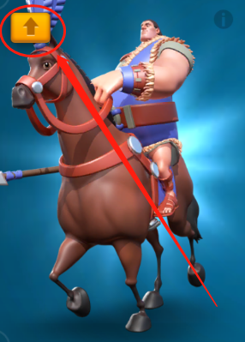 | 显示取消训练按钮 |  | 满足以下条件兵种可晋升： 1.当前选择的兵种 ＜ 当前最高等级兵种存在时 2.选择的晋升的士兵数量 <= 当前对应兵种待机状态的士兵数量 3.对应的招兵建筑处于空闲状态
A2.41 |  |  | 正在晋升时，查看点击取消训练 |  | 正确停止训练
A2.42 |  |  | 选中可晋升兵种，点击晋升按钮 |  | 跳转至兵种晋升界面
A2.43 |  |  | 拉动训练数量选择区间条 |  | 正确显示可训练范围
A2.44 |  |  | 已解锁更高等级兵种时，查看晋升按钮 |  | 显示晋升入口按钮
A2.45 |  |  | 未解锁更高等级兵种时，查看晋升按钮 |  | 不显示晋升入口按钮
A2.46 |  |  | 训练时，查看晋升按钮 |  | 不显示晋升入口按钮
A2.47 |  |  | 查看可晋升单位表现 |  | 小图标左上角显示晋升提示
A2.48 |  | 训练容量 | 查看"训练界面"与"建筑详情"的训练容量是否相同 |  | 训练容量相同与配置表一致 |  | 训练容量=筑训练容量 + 预备部队增益容量
A2.49 |  |  | 使用扩容道具后，查看训练容量 |  | 训练容量对应增大
A2.50 |  |  | 使用扩容道具后，查看所需资源 |  | 所需资源对应增加
A2.51 |  |  | 使用扩容道具后，查看训练时长 |  | 训练时长对应增加
A2.52 |  |  | 使用扩容道具后，查看区间条最大值 |  | 可选择区间最大值增加
A2.53 |  |  | 升级建筑后，查看训练容量 |  | 训练容量对应增大
A3.1 | 兵种属性 | 属性详情 | 点击属性，查看表现 |  | 正确弹出属性提示文本框
A3.2 |  |  | 查看属性提示文本 |  | 文本显示正确 |  | 显示基础属性（白色）： 1.时代阶段；2.攻击防御； 3.生命值；4.行军速度； 5.负载；6.战力；
A3.3 |  | 额外加成 | 无属性加成时，查看数值显示 |  | 正确显示基础属性数值，白色字体表现
A3.4 |  |  | 有属性加成时，查看数值显示 |  | 基础属性数值后附加绿色字体显示加成属性数值
A3.5 |  | 兵种克制 | 点击兵种克制，查看克制规则图示 |  | 规则图示显示正确
A3.6 |  |  | 点击兵种克制，查看克制规则文本 |  | 规则文本显示正确
A3.7 |  |  | 查看规则弹窗表现 |  | 规则弹窗显示未半透明
A3.8 |  |  | 查看兵种被动技能图标 |  | 图标显示正确
A3.9 |  |  | 点击被动技能图标，查看表现 |  | 图标上方弹出技能介绍文本
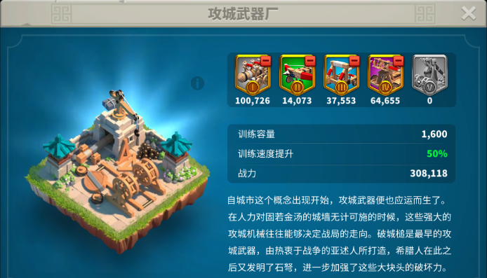
A3.10 |  |  | 查看技能介绍文本 |  | 技能介绍文本显示正确
A4.1 | 建筑详情 | UI | 点击右上角"关闭"按钮 |  | 关闭"建筑详情"弹窗
A4.2 |  |  | 查看建筑介绍文本 |  | 建筑介绍文本显示正确
A4.3 |  |  | 查看建筑标题文本 |  | 建筑标题文本显示正确
A4.4 |  |  | 有属性加成时，查看建筑属性数值表现 |  | 属性数值表现为绿色字体
A4.5 |  |  | 无属性加成时，查看建筑属性数值表现 |  | 属性数值表现为白色字体
A4.6 |  |  | 点击"遣散"按钮 |  | 弹出"遣散"部队弹窗
A4.7 |  | 训练等级数据 | 点击大图像右上角"!"，查看表现 |  | 弹窗显示训练等级数据
B.战斗篇
B1 战斗场景测试
B1.1
C.性能篇
C1 性能测试
C1.1
D.兼容篇
D1 设备兼容测试
D1.1
D2 系统兼容测试
D2.1
E.XXX
E1 XXX

